Valor de un Bono
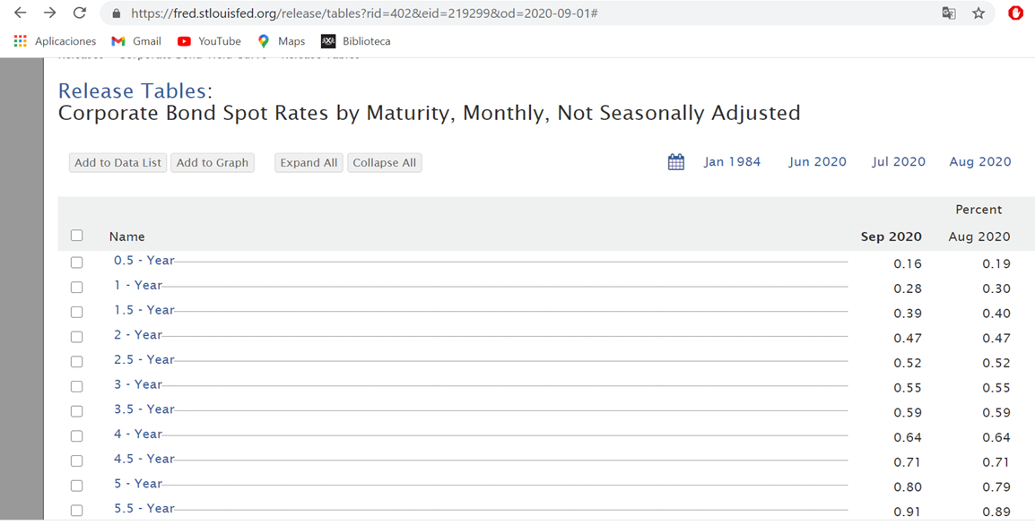
 | Bono Típico |  |  |  | Semestre | Flujo | VA de cada Flujo |  |  | Bono Típico |  |  |  | Semestre | Flujo | VA de cada Flujo
 | con curva de tasas "spot" no plana |  |  |  | 0 |  |  |  |  | con curva de tasas "spot" plana |  |  |  | 0
 | N = | $ 100.00 |  |  | 1 | $ 0.50 |  |  |  | N = | $ 100.00 |  |  | 1 | $ 0.50
 | n = | 2 |  |  | 2 | $ 0.50 |  |  |  | n = | 2 |  |  | 2 | $ 0.50
 | m = | 2 |  |  | 3 | $ 0.50 |  |  |  | m = | 2 |  |  | 3 | $ 0.50
 | T.C = | 1.00% | (TNA) |  | 4 | $ 100.50 |  |  |  | T.C = | 1.00% | (TNA) |  | 4 | $ 100.50
 | k1 = | 0.30% | (TNA) |  |  | Valor = |  |  |  | k1 = | 0.30% | (TNA) |  |  | Valor =
 | k2 = | 0.70% | (TNA) |  |  |  |  |  |  | k2 = | 0.30% | (TNA)
 | k3 = | 1.10% | (TNA) |  | Supongamos que Precio = |  | $ - |  |  | k3 = | 0.30% | (TNA) |  | Supongamos que Precio =
 | k4 = | 1.20% | (TNA) |  | ¿Cuál sería la TIR? |  |  |  |  | k4 = | 0.30% | (TNA) |  | ¿Cuál sería la TIR?

 | Bono cero cupón |  |  |  | Semestre | Flujo | VA de cada Flujo
 | N = | $ 100.00 |  |  | 0
 | n = | 2 |  |  | 1
 | m = | 2 |  |  | 2
 | T.C = | 0.00% | (TNA) |  | 3
 | k1 = | 0.30% | (TNA) |  | 4 | $ 100.00
 | k2 = | 0.70% | (TNA) |  |  | Valor =
 | k3 = | 1.10% | (TNA)
 | k4 = | 1.20% | (TNA) |  | Supongamos que Precio = |  | $ -
 |  |  |  |  | ¿Cuál sería la TIR?

Capital estimado por un inversor | VALOR 0 = | N x T.C. | ((1+k/m)^mn)-1 | + | N | (suponiendo k constante)
 |  | m | (k/m)(1+k/m)^mn |  | (1+k/m)^mn

Capital que el mercado exige invertir | Precio 0 = | N x T.C. | ((1+TIR/m)^mn)-1 | + | N
 |  | m | (TIR/m)(1+TIR/m)^mn |  | (1+TIR/m)^mn |  | tanto k, como TIR y T.C. son TNA en estas fórmulas

Capital que figura en el prospecto o | N = | N x T.C. | ((1+TC/m)^mn)-1 | + | N
contrato de emisión (capital legal) |  | m | (TC/m)(1+TC/m)^mn |  | (1+T.C./m)^mn

 | ¿Cuál es el Precio del Bono si TIR y T.C. ?

 | N x T.C. | ((1+T.C./m)^mn)-1 | + | N | = | N x | (1+T.C./m)^mn | - | N | + | N | = | N
 | m | (T.C./m)(1+T.C./m)^mn |  | (1+T.C./m)^mn |  |  | (1+T.C./m)^mn |  | (1+T.C./m)^mn |  | (1+T.C./m)^mn

El Bono cotiza sobre la par, si Precio 0 supera a N
El Bono cotiza a la par, si Precio 0 es igual a N
El Bono cotiza bajo la par, si Precio 0 es inferior a N

